关系图
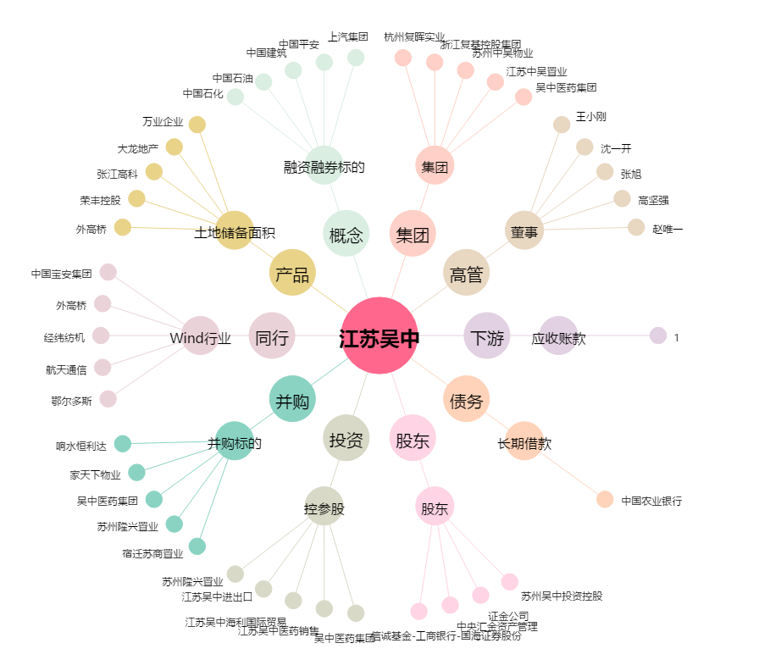
江苏吴中[600200.SH] - 关系概览图

